상품제안서
USB충전식선풍기 미니선풍기 탁상용선풍기 캠핑용품 핸디선풍기 휴대용 선풍기 저소음 무선선풍기 | 상품코드: F27091

 |  |  |  |  |  |  | 02-412-0044 | www.easy1.co.kr
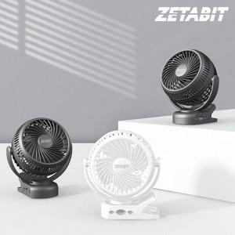

【상세/제작정보】

【인쇄/포장옵션】 | 레이저 / 포장지포장

【공급단가】 | 수량 | 50~ | 100~ | 500~ | 1,000~ | 2,000~
*VAT별도 | 단가 | 21,000원 | 20,650원 | 20,120원 | 19,770원 | 19,250원

【상품 URL】 | https://dev.easy1.co.kr:443/src/goods_detail.php?gdno=27091

